04_Mockups
MATCHPOINT | MOCKUPS POR HISTORIA
Vista reducida de cada mockup. Los SVG editables están en descargas/mockups/.

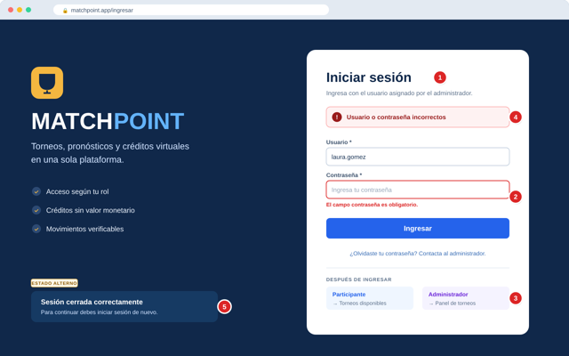
HU001 | Iniciar sesión
 | Pantalla de inicio de sesión con validación de campos y mensaje de error genérico.

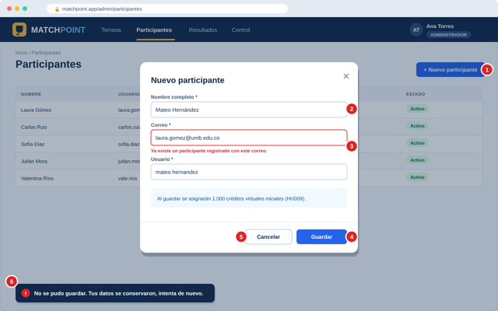
HU002 | Registrar participante
 | Lista de participantes con el diálogo «Nuevo participante» y validación de correo duplicado.

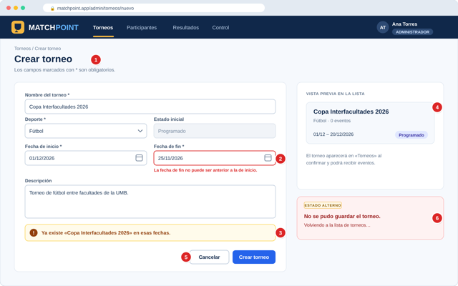
HU003 | Crear torneo
 | Formulario de creación de torneo con validación de fechas y vista previa.

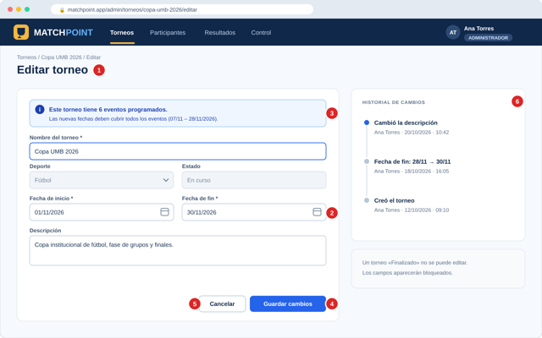
HU004 | Editar torneo
 | Formulario de edición con datos cargados, aviso de eventos asociados e historial de cambios.

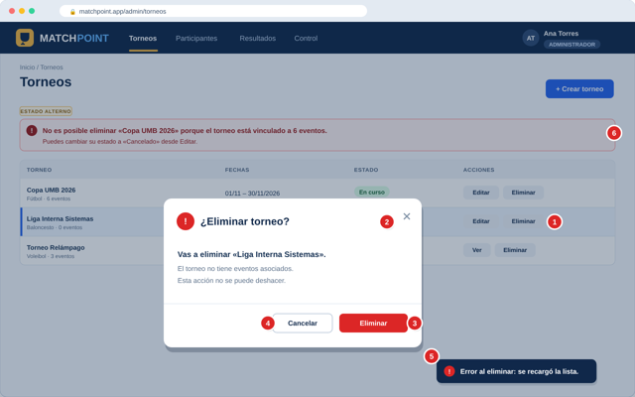
HU005 | Eliminar torneo
 | Lista de torneos con diálogo de confirmación y mensaje cuando el torneo tiene eventos.

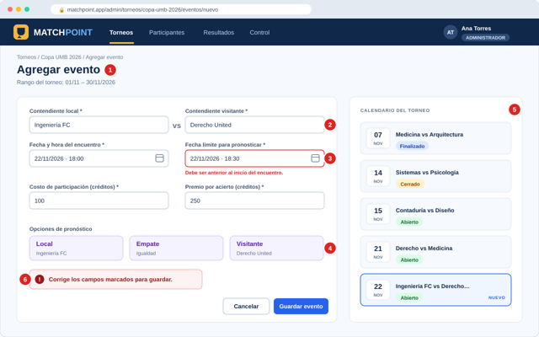
HU006 | Programar evento
 | Formulario de evento con opciones de pronóstico, validación de fecha límite y calendario del torneo.

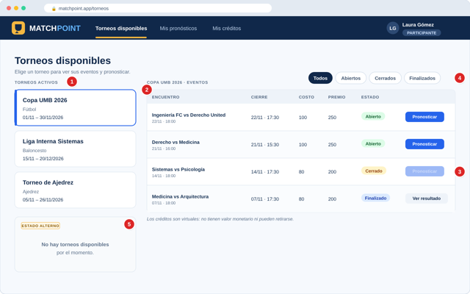
HU007 | Consultar torneos y eventos
 | Panel del participante con torneos activos, eventos, estados y filtro.

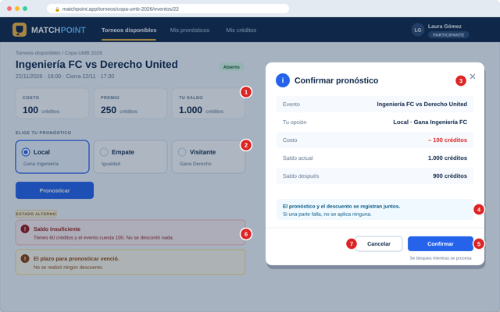
HU008 | Registrar pronóstico
 | Detalle del evento con opciones, diálogo de confirmación y estado de saldo insuficiente.

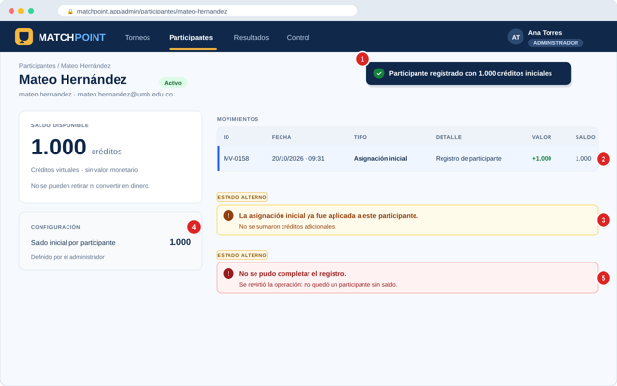
HU009 | Asignar créditos iniciales
 | Detalle del participante con saldo inicial, movimiento de asignación y bloqueo de doble asignación.

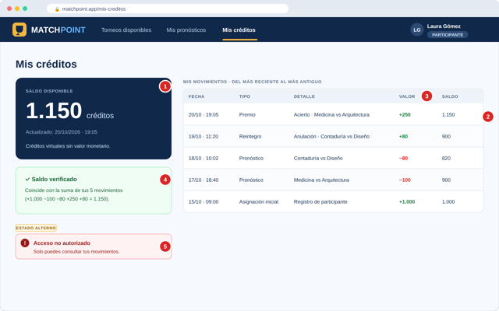
HU010 | Consultar saldo y movimientos
 | Pantalla «Mis créditos» con saldo, movimientos coloreados y verificación de suma.

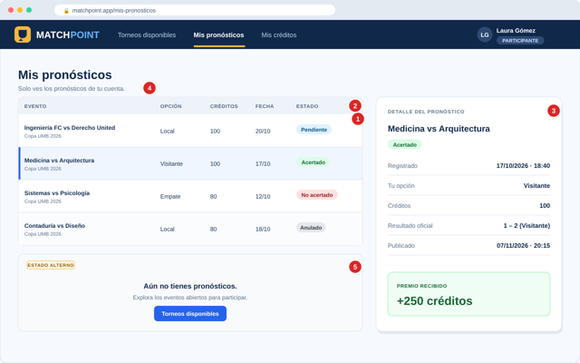
HU011 | Consultar mis pronósticos
 | Lista «Mis pronósticos» con estados y panel de detalle con resultado y premio.

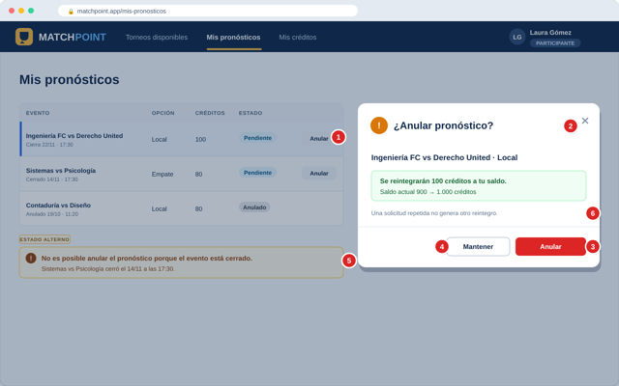
HU012 | Anular pronóstico
 | Mis pronósticos con diálogo de anulación y mensaje de evento cerrado.

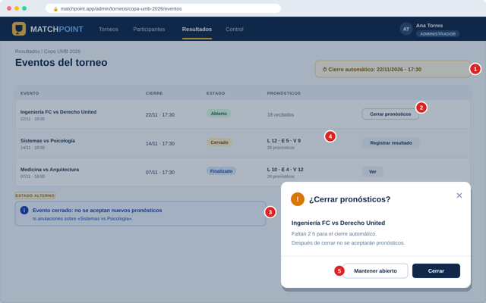
HU013 | Cerrar recepción de pronósticos
 | Lista de eventos con cierre automático, diálogo de cierre manual y distribución de pronósticos.

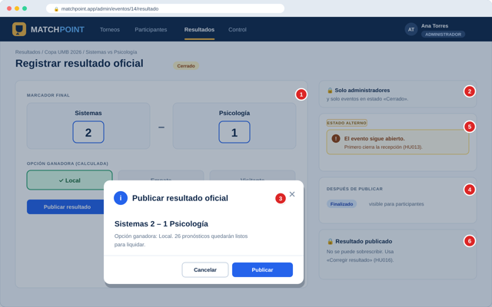
HU014 | Publicar resultado oficial
 | Formulario de resultado con opción ganadora, diálogo de publicación y bloqueo de evento abierto.

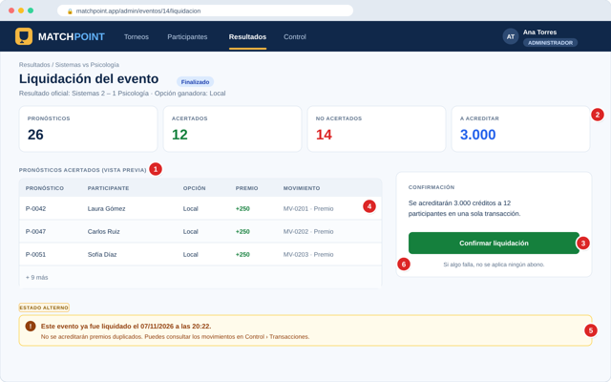
HU015 | Liquidar evento y acreditar premios
 | Resumen de liquidación con indicadores, ganadores y aviso de evento ya liquidado.

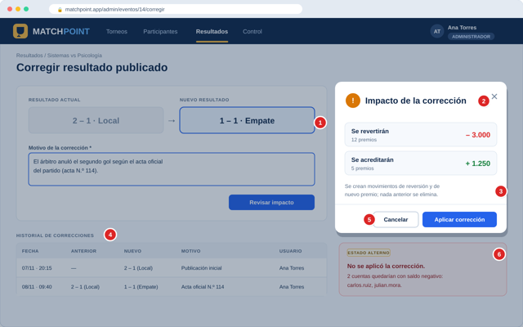
HU016 | Corregir resultado publicado
 | Formulario de corrección con motivo, diálogo de impacto e historial de correcciones.

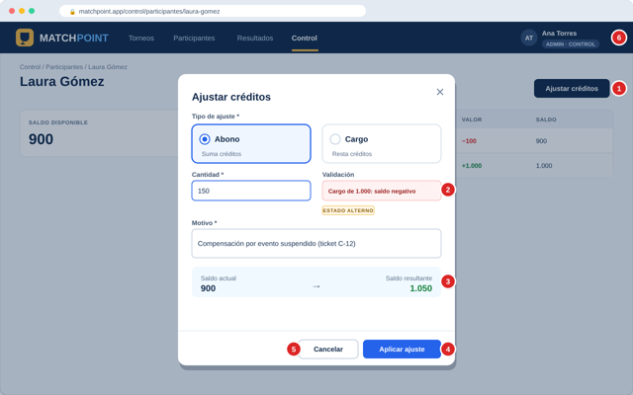
HU017 | Ajustar créditos autorizados
 | Diálogo de ajuste con tipo, cantidad, motivo y saldo resultante.

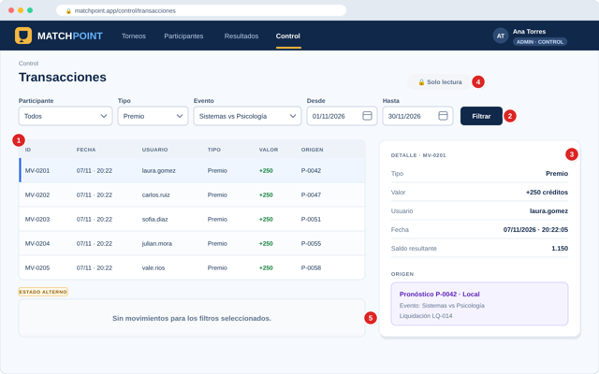
HU018 | Consultar transacciones
 | Tabla de transacciones con filtros y panel de detalle de solo lectura.

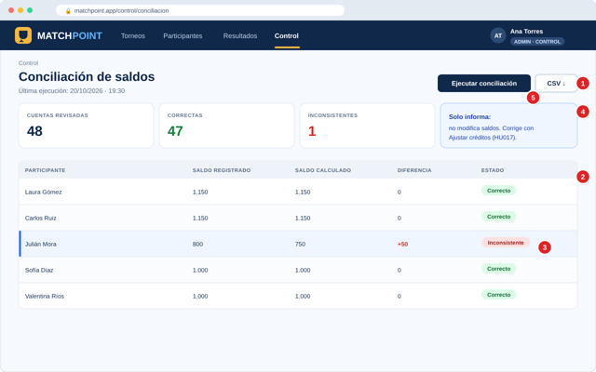
HU019 | Conciliar saldos
 | Tabla de conciliación con diferencias resaltadas y descarga CSV.

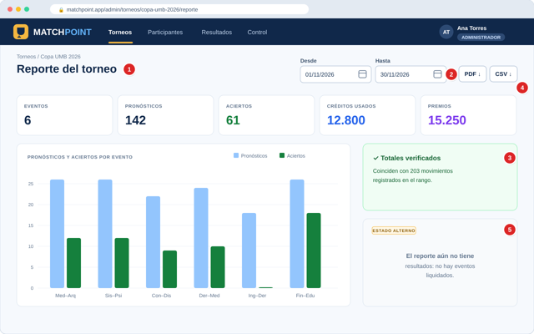
HU020 | Generar reporte del torneo
 | Reporte del torneo con indicadores, gráfico por evento y descargas.

